Sheet1
Nr | Uznēmuma nosaukums | Reģistrācijas nr. | Speciālās atļaujas (licences) Nr. | Lēmums | Speciālās atļaujas (licences) darbības periods (no - līdz) | Apturēta | Tarifu plans | Informācija
1 | SIA ESTEX | 40203414009 | 2022/4.2-20.2//595 | Lēmums izsniegt 25.07.2022 | 29.07.2022-28.07.2026 |  | 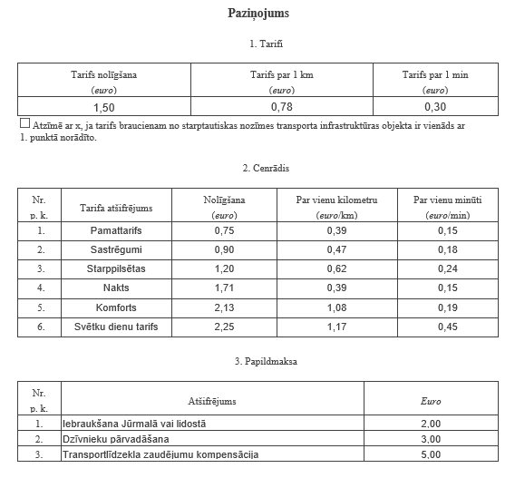
2 | SIA TaxiRiga | 50203417651 | 2022/4.2-20.2//597 | Lēmums izsniegt 22.08.2022 | 24.08.2022-23.08.2026 |  | 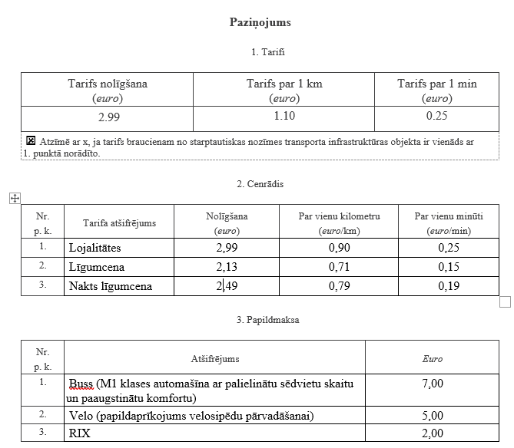
3 | SIA OWL TQ | 40203346639 | 2022/4.2-20.2//599 | Lēmums izsniegt 06.09.2022 | 08.09.2022-07.09.2026 |  | 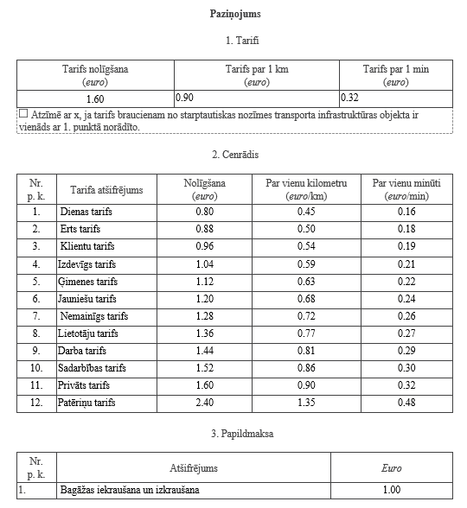
4 | SIA OWL TAXI 66 | 40203420185 | 2022/4.2-20.2//600 | Lēmums izsniegt 06.09.2022 | 08.09.2022-07.09.2026
5 | SIA PASODOBLE | 40203424420 | 2022/4.2-20.2//601 | Lēmums izsniegt 19.09.2022 | 21.09.2022-20.09.2026 |  | 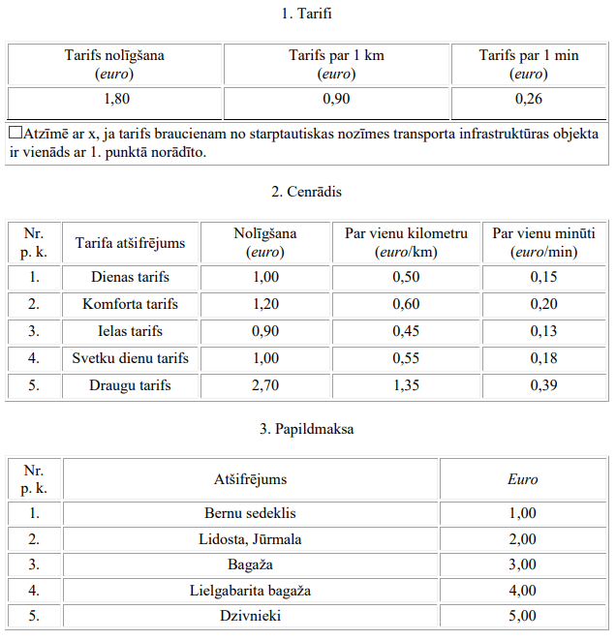
6 | SIA Exclusive Taxi | 40203426597 | 2022/4.2-20.2//602 | Lēmums izsniegts 06.10.2022 | 07.10.2022-06.10.2026 |  | 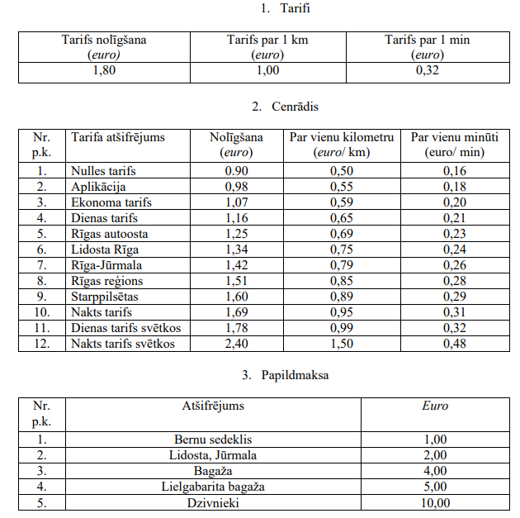 | Tarifu maiņa 06.03.2023
7 | Sia Priehali | 40203422788 | 2022/4.2-20.2//603 | Lēmums izsniegts 01.11.2022 | 03.11.2022-02.11.2026 |  | 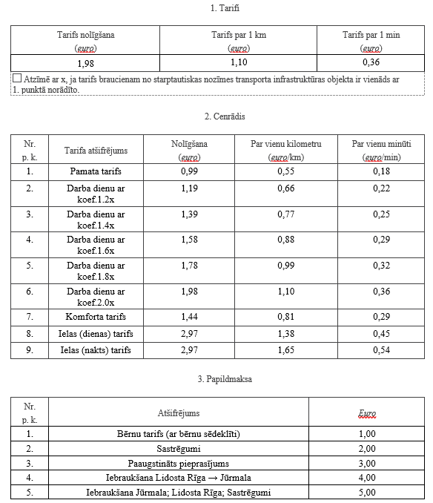
8 | Fixtime SIA | 40203179712 | 2022/4.2-20.2//604 | Lēmums izsniegt 12.12.2022 | 14.12.2022-13.12.2026 |  | 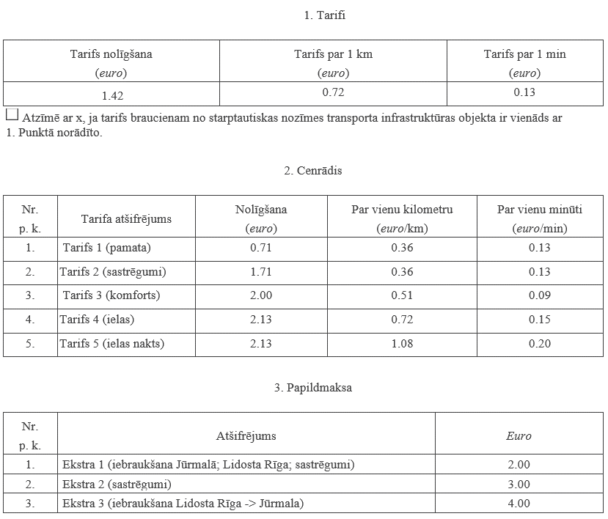
9 | e-Borts 1 SIA | 40203079872 | 2022/4.2-20.2//605 | Lēmums izsniegt 12.12.2022 | 14.12.2022-13.12.2026 |  | 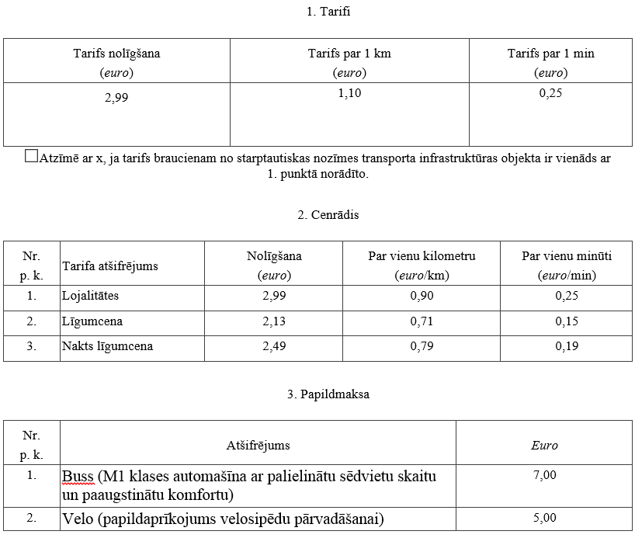
10 | KM Taxi SIA | 40203452068 | 2022/4.2-20.2//606 | Lēmums izsniegt 10.01.2023 | 13.01.2023-12.01.2027 |  | 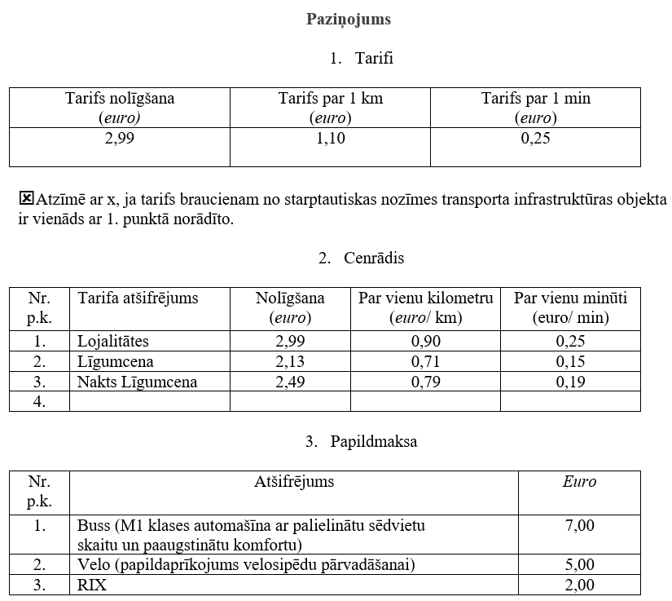
11 | BALTIC PRO 77 | 40203174556 | 2022/4.2-20.2//607 | Lēmums izsniegt 16.02.2023 | 18.02.2023-17.02.2027 |  | 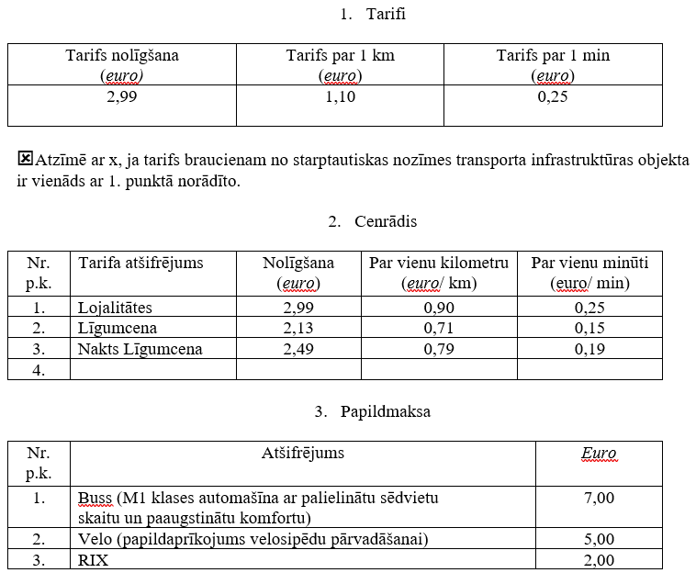
12 | SIA JM EXPRESS | 40203412101 | 2022/4.2-20.2//608 | Lēmums izsniegt 16.02.2023 | 18.02.2023-17.02.2027 |  | 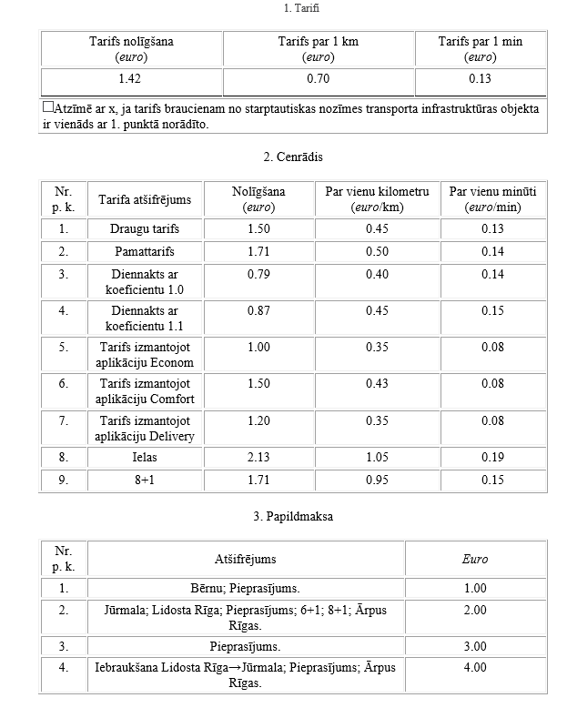
13 | SIA ASBlue System | 40203456568 | 2022/4.2-20.2//609 | Lēmums izsniegt 16.02.2023 | 18.02.2023-17.02.2027 |  | 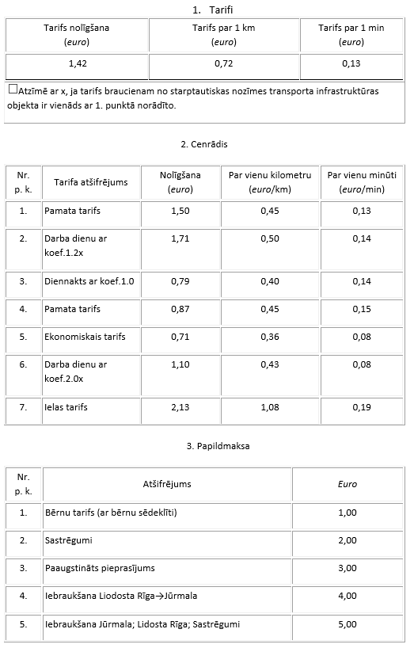
14 | SIA MCQUEEN | 40203447391 | 2022/4.2-20.2//610 | Lēmums izsniegt 16.02.2023 | 18.02.2023-17.02.2027 |  | 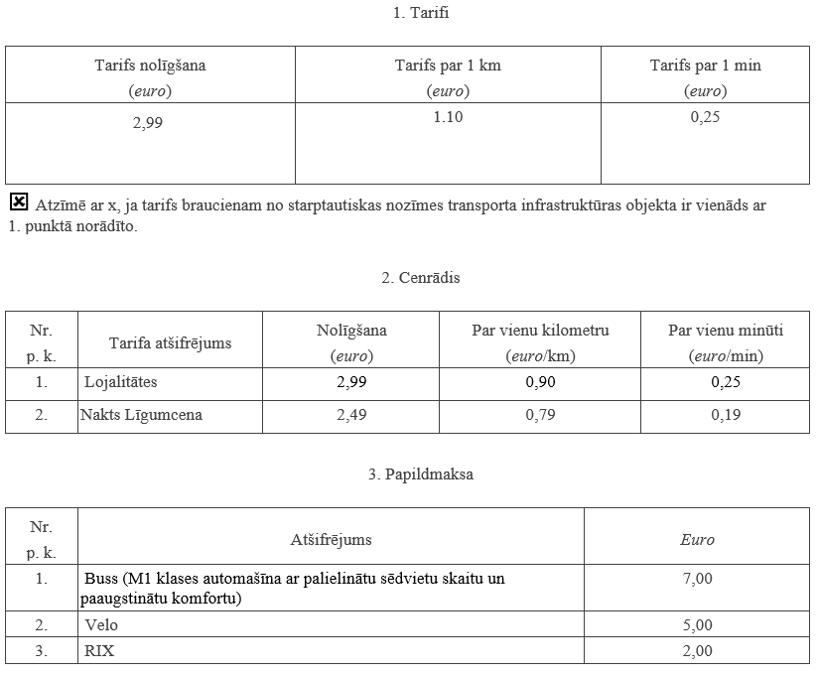
15 | SIA BORTS 44 | 40103722638 | 2022/4.2-20.2//611 | Lēmums izsniegt 16.02.2023 | 01.03.2023-28.02.2027 |  | 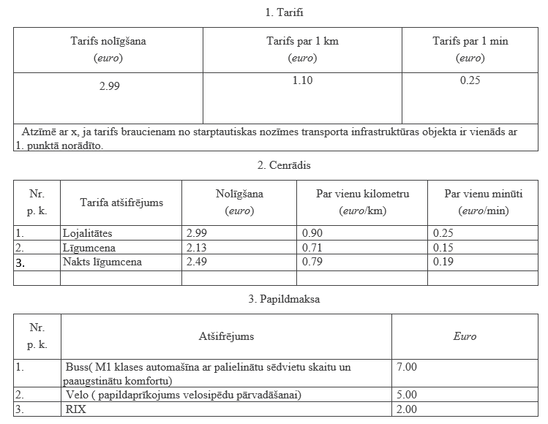
16 | V&IBlack SIA | 40203468209 | 2022/4.2-20.2//612 | Lēmums izsniegt 14.03.2023 | 16.03.2023-15.03.2027 |  | 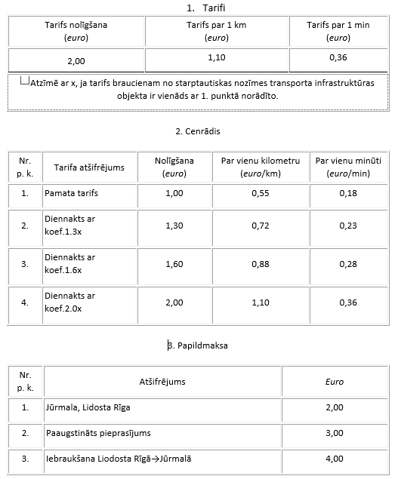
17 | RA-VIN SIA | 40203461520 | JUR-2023/4.2-20.2/613 | Lēmums izsniegt 28.03.2023 | 31.03.2023-30.03.2027 |  | 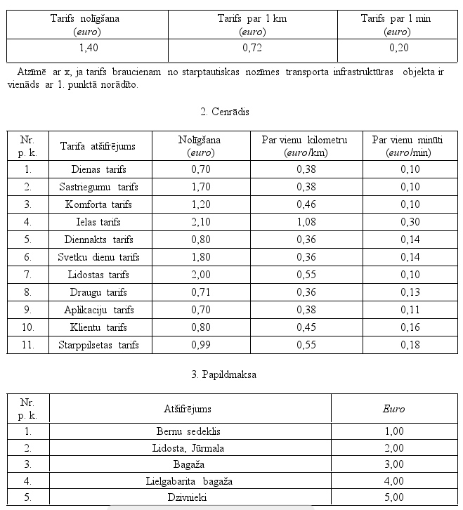
18 | AkunaMatata SIA | 40203222894 | JUR-2023/4.2-20.2/614 | Lēmums izsniegt 28.03.2023 | 31.03.2023-30.03.2027 |  | 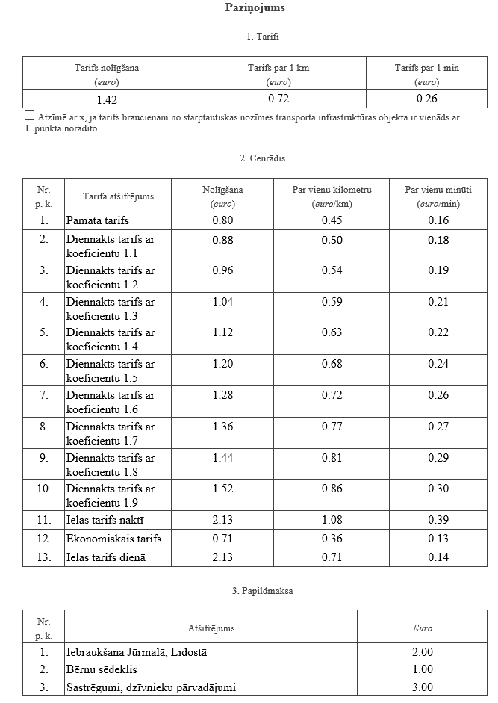
19 | SIA "BARSIK" | 40203448734 | JUR-2023/4.2-20.2/615 | Lēmums izsniegt 28.03.2023 | 31.03.2023-30.03.2027 |  | 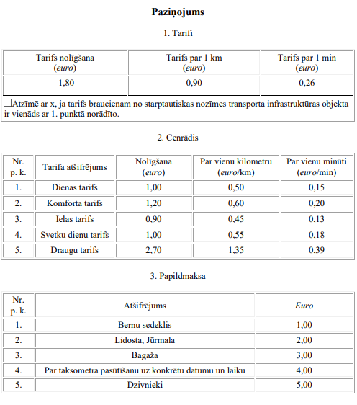
20 | SIA "VILEDA GROUP" | 40203470260 | JUR-2023/4.2-20.2/616 | Lēmums izsniegt 28.03.2023 | 31.03.2023-30.03.2027 |  | 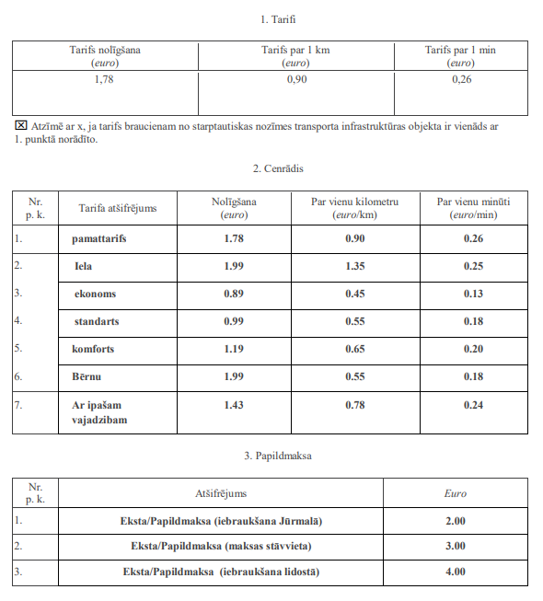
21 | KU Š-7 SIA | 40203460830 | JUR-2023/4.2-20.2/617 | Lēmums izsniegt 28.03.2023 | 31.03.2023-30.03.2027 |  | 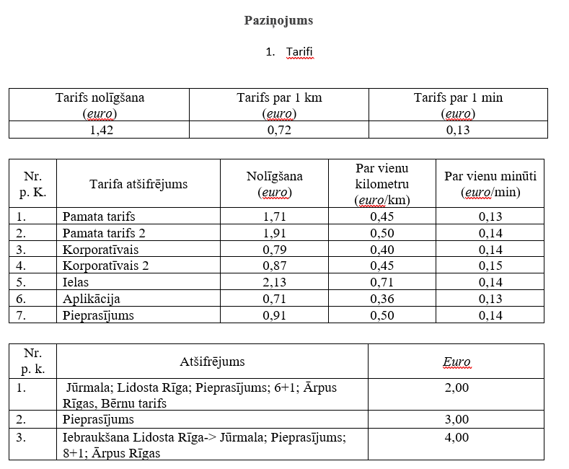
22 | AK Nova SIA | 40203471745 | JUR-2023/4.2-20.2/618 | Lēmums izsniegt 28.03.2023 | 31.03.2023-30.03.2027 |  | 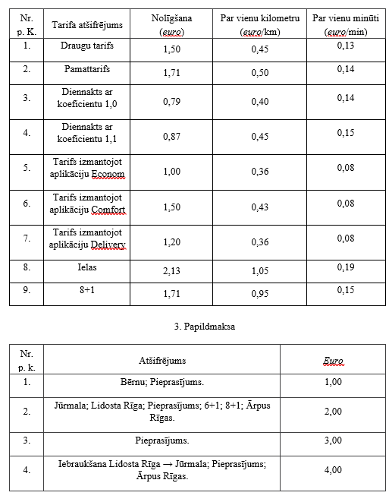
23 | "UB GO" SIA | 40203459704 | JUR-2023/4.2-20.2/619 | Lēmums izsniegt 28.03.2023 | 31.03.2023-30.03.2027 |  | 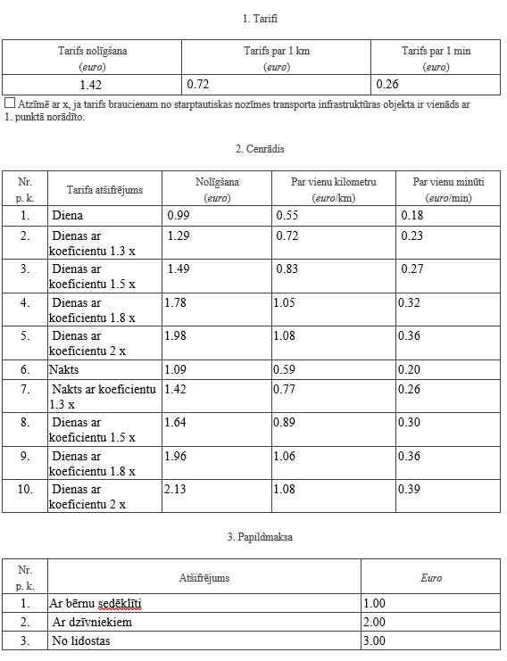
24 | BEROK SIA | 40203455083 | JUR-2023/4.2-20.2/620 | Lēmums izsniegt 28.03.2024 | 31.03.2023-30.03.2028 |  | 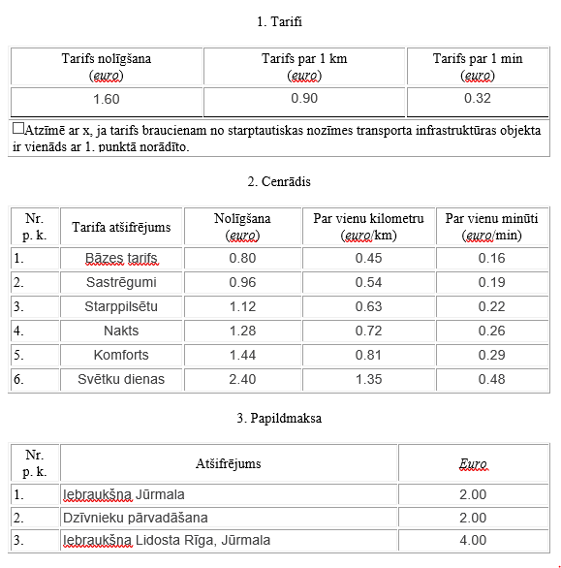
25 | SIA "JM-ROAD" | 40203449566 | JUR-2023/4.2-20.2/622 | Lēmums izsniegt 28.03.2025 | 31.03.2023-30.03.2029 |  | 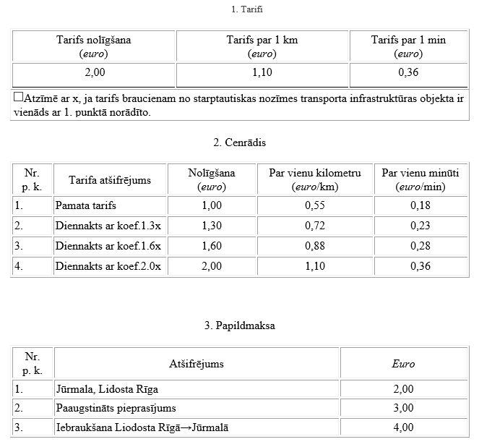
26 | ELEAN SIA | 40203468567 | JUR-2023/4.2-20.2/623 | Lēmums izsniegt 28.03.2026 | 31.03.2023-30.03.2027 |  | 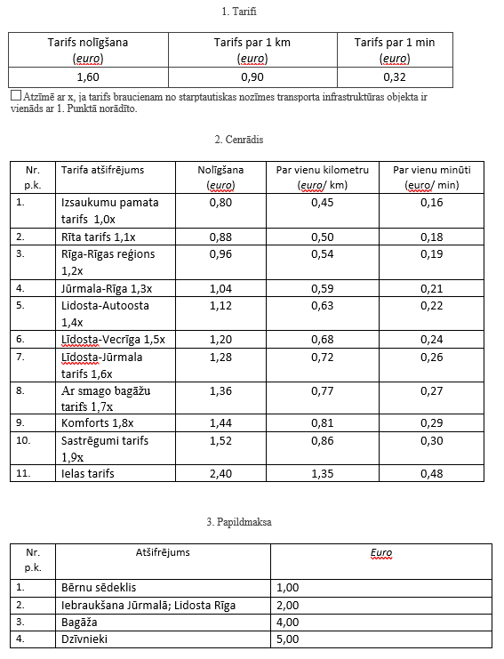
27 | XIV SIA | 40203472115 | JUR-2023/4.2-20.2/624 | Lēmums izsniegt 28.03.2027 | 15.04.2023-13.04.2027 |  | 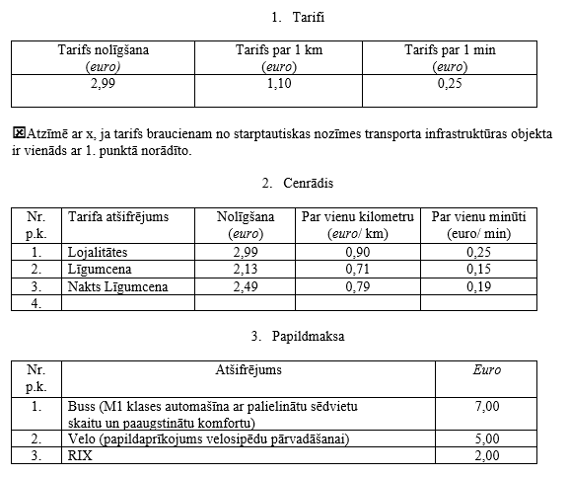
28 | SIA TaxiRiga1 | 40203472098 | JUR-2023/4.2-20.2/625 | Lēmums izsniegt 13.04.2028 | 18.04.2023-17.04.2027 |  | 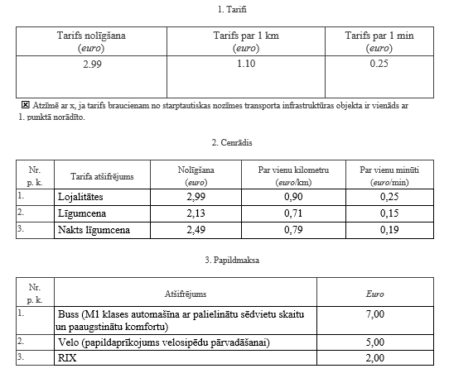
29 | SIA "GREID" | 40203448359 | JUR-2023/4.2-20.2/626 | Lēmums izsniegt 13.04.2029 | 20.04.2023 - 19.04.2027 |  | 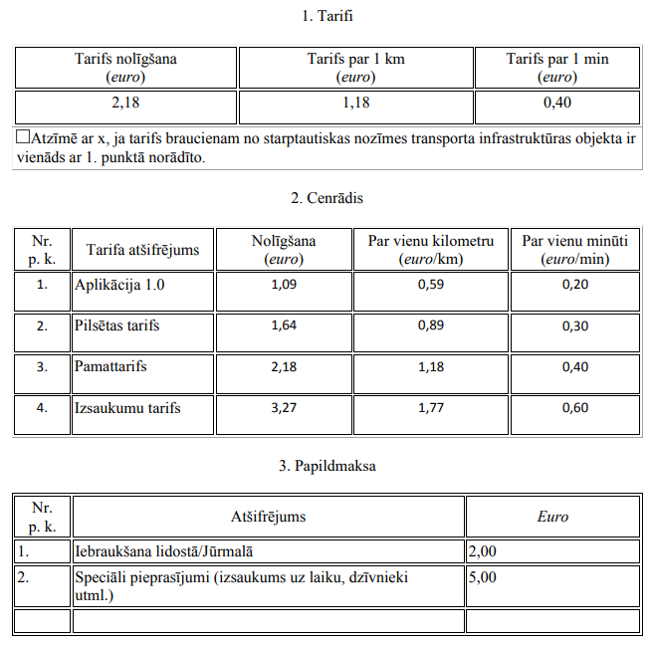
30 | SIA "JK TRANSFER" | 40203452284 | JUR-2023/4.2-20.2/627 | Lēmums izsniegt 13.04.2030 | 20.04.2023 - 19.04.2028 |  | 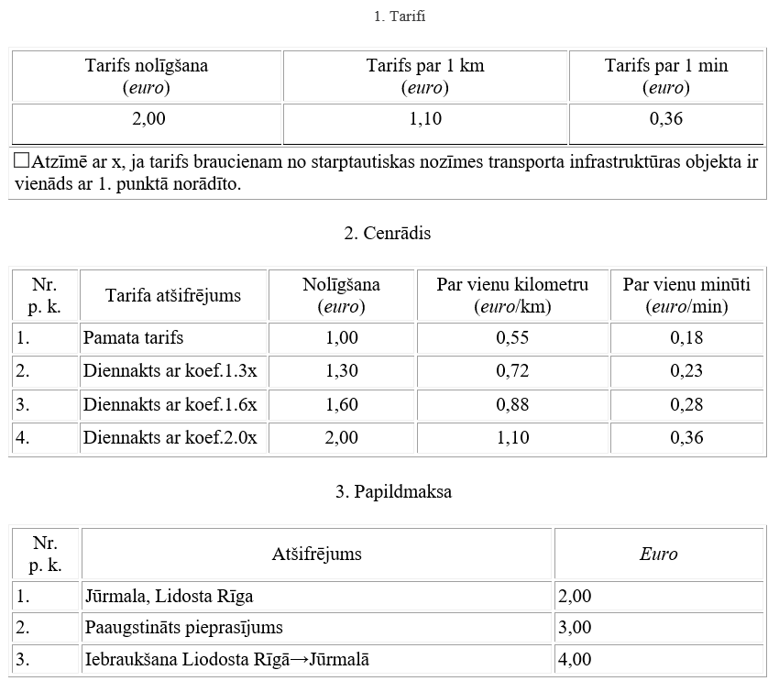
31 | IK "LKR" | 40002201163 | JUR-2023/4.2-20.2/628 | Lēmums izsniegt 08.05.2023 | 10.05.2023-09.05.2027 |  | 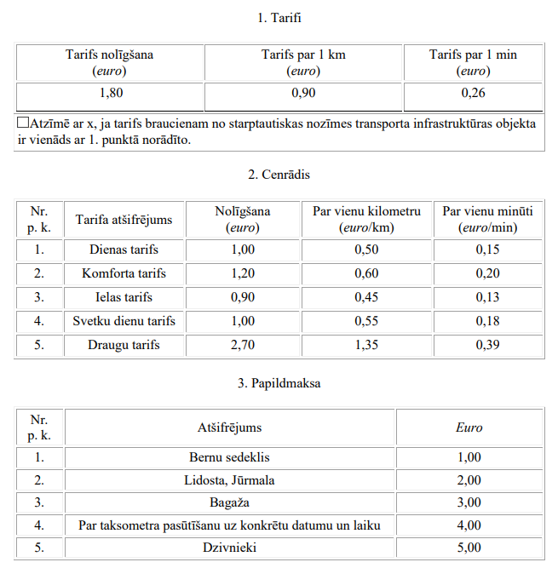
32 | IK "PTK" | 40002202101 | JUR-2023/4.2-20.2/629 | Lēmums izsniegt 08.05.2024 | 10.05.2023-09.05.2027 |  | 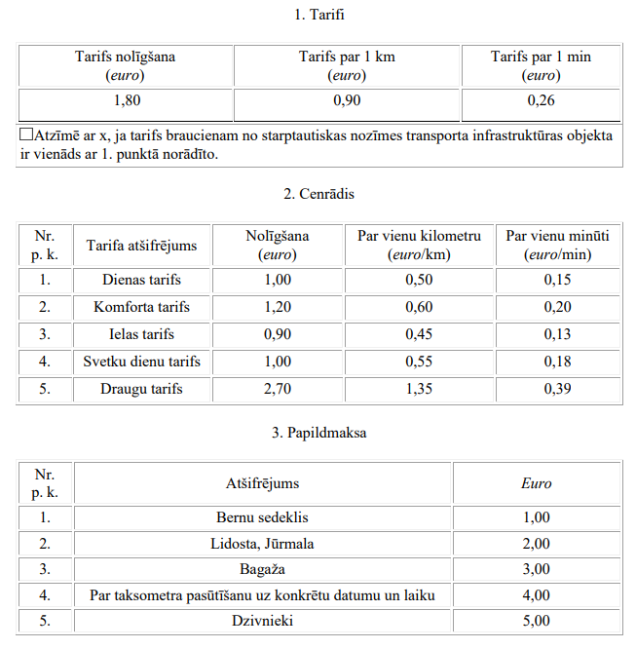
33 | SIA "Owl taxi 57" | 40203463540 | JUR-2023/4.2-20.2/631 | Lēmums izsniegt 08.05.2026 | 10.05.2023-09.05.2027 |  | 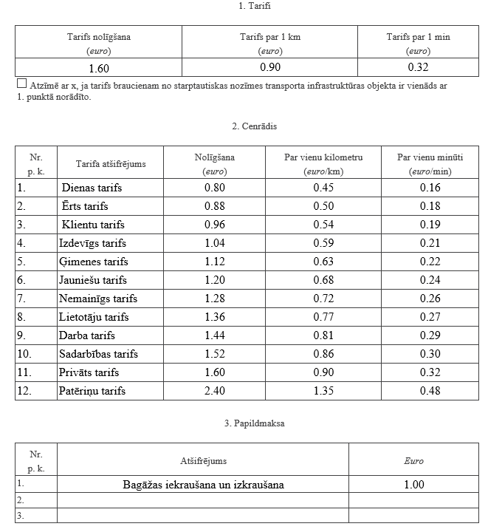
34 | OWL TAXI 43 SIA | 40203462704 | JUR-2023/4.2-20.2/633 | Lēmums izsniegt 08.05.2023 | 10.05.2023-09.05.2027 |  | 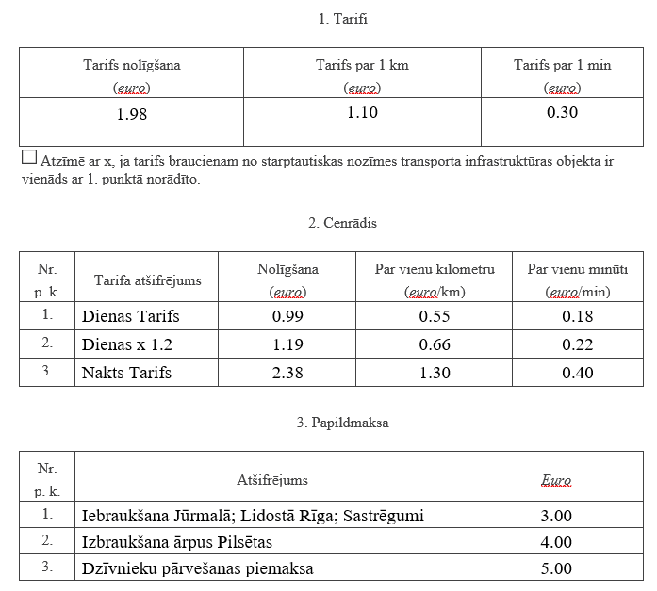 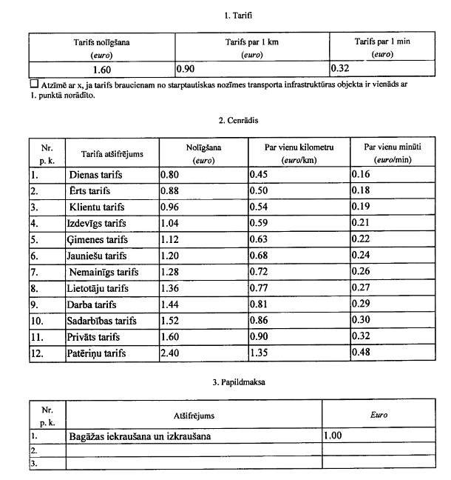
35 | OWL TAXI 42 SIA | 40203436025 | JUR-2023/4.2-20.2/634 | Lēmums izsniegt 08.05.2023 | 10.05.2023-09.05.2027 |  | 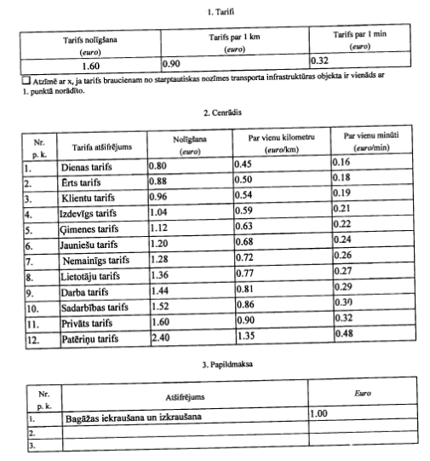
36 | BOMBALEILO SIA | 50203478961 | JUR-2023/4.2-20.2/635 | Lēmums izsniegt 08.05.2023 | 10.05.2023-09.05.2027 |  | 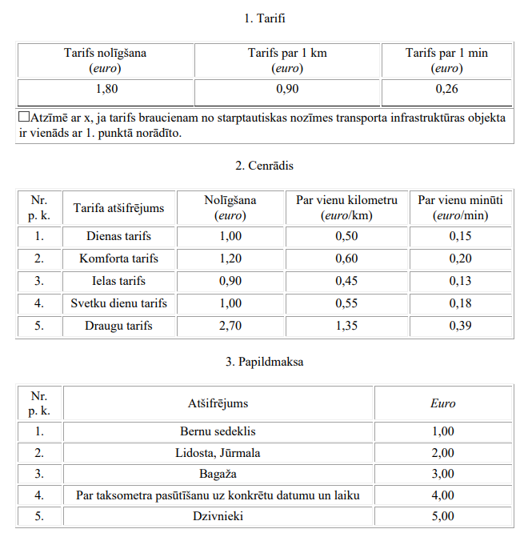
37 | ArKo Vita SIA | 40203381441 | JUR-2023/4.2-20.2/636 | Lēmums izsniegt 08.05.2023 | 10.05.2023-09.05.2027 |  | 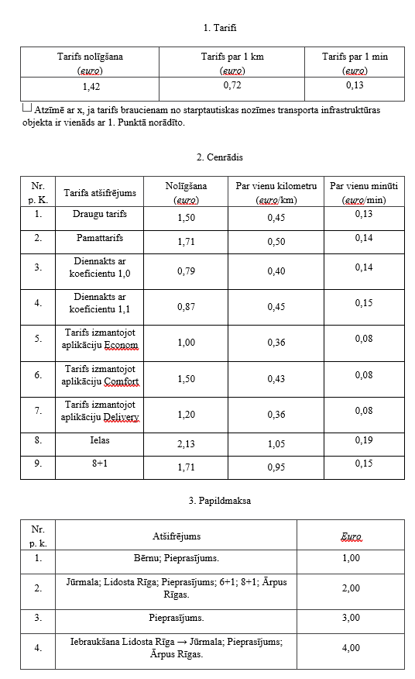
38 | Auto Cab SIA | 50203238721 | JUR-2023/4.2-20.2/637 | Lēmums izsniegt 08.05.2023 | 10.05.2023-09.05.2027 |  | 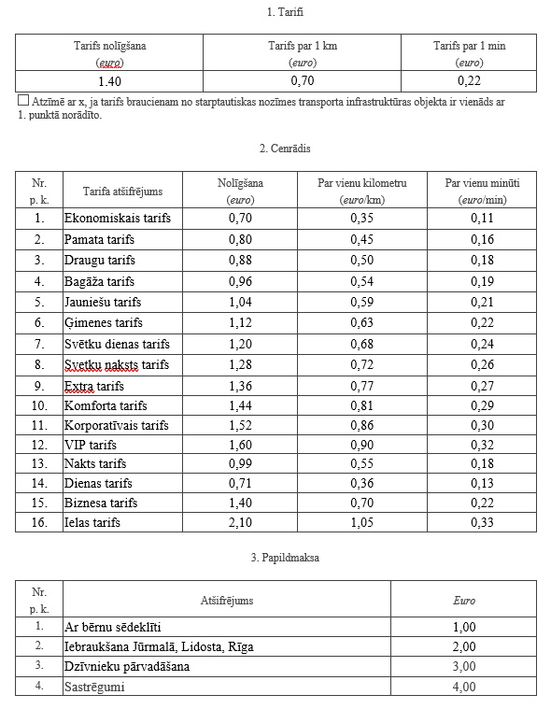
39 | SIA TUTMIS | 40203472577 | JUR-2023/4.2-20.2/638 | Lēmums izsniegt 08.05.2023 | 10.05.2023-09.05.2027 |  | 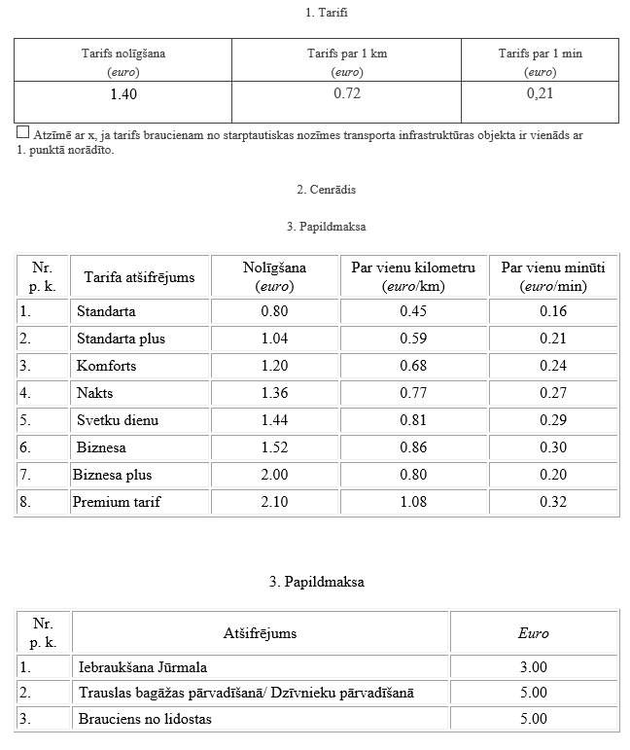
40 | ABEMA SIA | 40203463131 | JUR-2023/4.2-20.2/639 | Lēmums izsniegt 08.05.2023 | 10.05.2023-09.05.2027 |  | 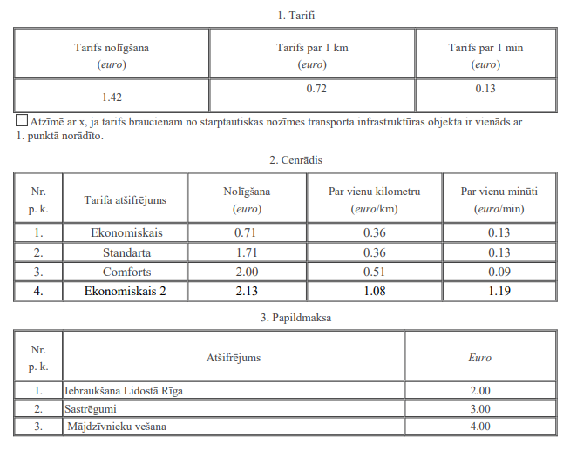
41 | ALTE TAXI IK | 50002195441 | JUR-2023/4.2-20.2/640 | Lēmums izsniegt 30.05.2023 | 01.06.2023-31.05.2027 |  | 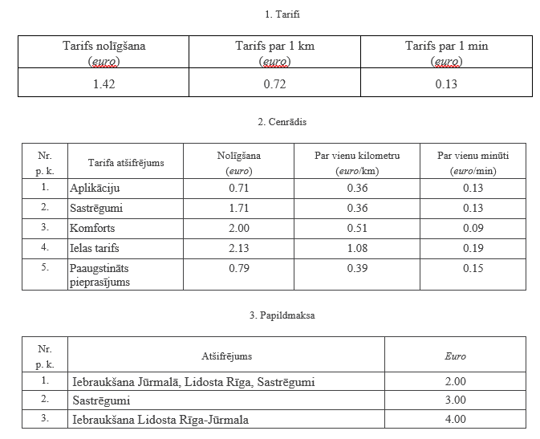
42 | D&K SIA | 40203408290 | JUR-2023/4.2-20.2/641 | Lēmums izsniegt 30.05.2023 | 02.06.2023 - 01.06.2027 |  | 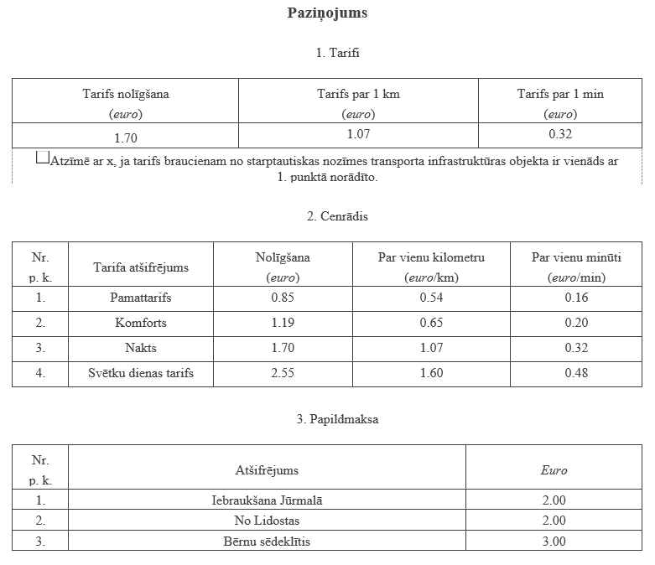
43 | NIKAK 1 SIA | 40203483369 | JUR-2023/4.2-20.2/642 | Lēmums izsniegt 30.05.2023 | 02.06.2023 - 01.06.2027 |  | 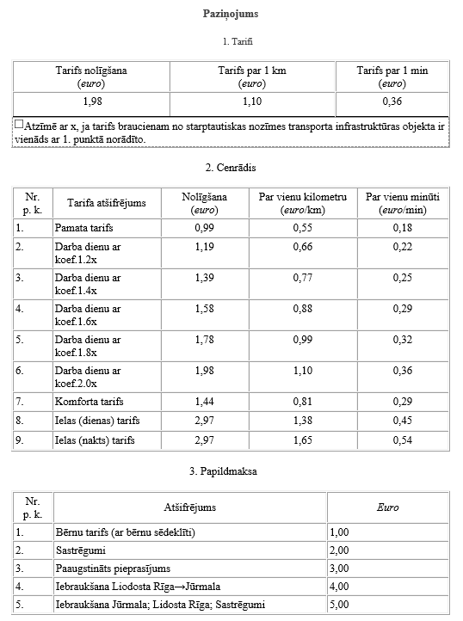
44 | KU Š-6 SIA | 40203458889 | JUR-2023/4.2-20.2/643 | Lēmums izsniegt 30.05.2023 | 02.06.2023 - 01.06.2027 |  | 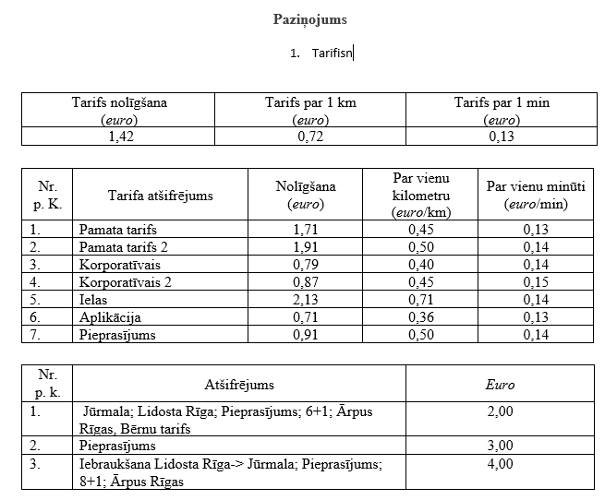
45 | Latgalis SIA | 40203441929 | JUR-2023/4.2-20.2/644 | Lēmums izsniegt 30.05.2023 | 02.06.2023 - 01.06.2027 |  | 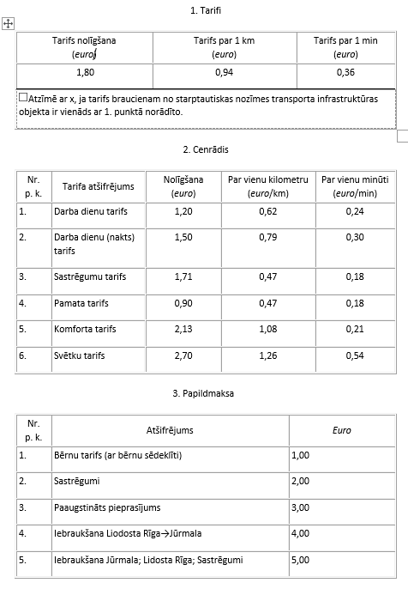
46 | Kalnroze SIA | 50203416251 | JUR-2023/4.2-20.2/645 | Lēmums izsniegt 30.05.2023 | 02.06.2023 - 01.06.2027 |  | 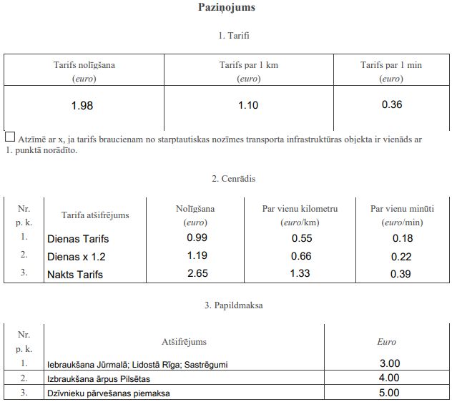
47 | ALIGO TAXI SIA | 40203481743 | JUR-2023/4.2-20.2/646 | Lēmums izsniegt 30.05.2023 | 02.06.2023 - 01.06.2027 |  | 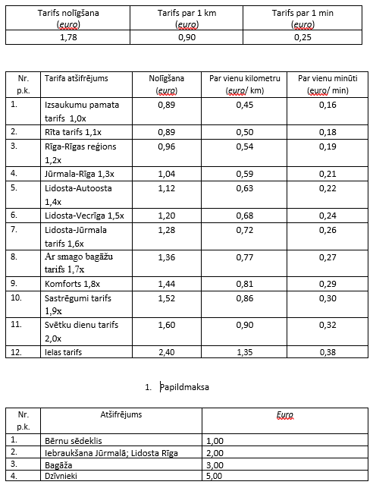
48 | ARULAI SIA | 40203182074 | JUR-2023/4.2-20.2/647 | Lēmums izsniegt 30.05.2023 | 27.06.2023-26.06.2027 |  | 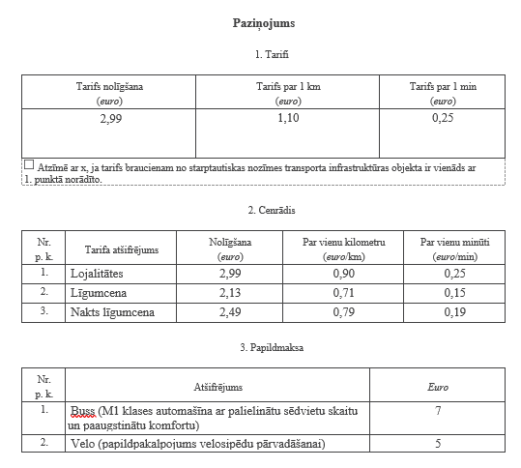
49 | Cinderella SIA | 40003443363 | JUR-2023/4.2-20.2/648 | Lēmums izsniegt 30.05.2023 | 02.06.2023 - 01.06.2027 |  | 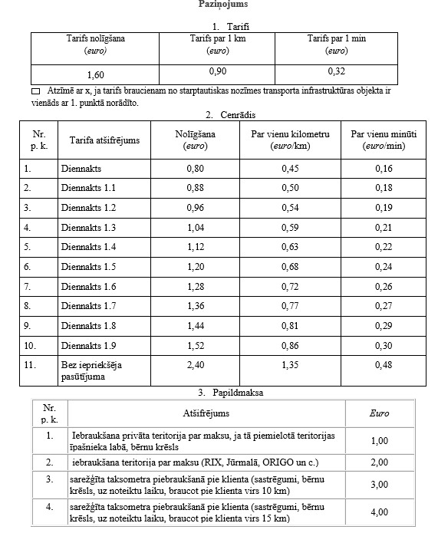
50 | BIG T SIA | 40203484684 | JUR-2023/4.2-20.2/649 | Lēmums izsniegt 30.05.2023 | 02.06.2023 - 01.06.2027 |  | 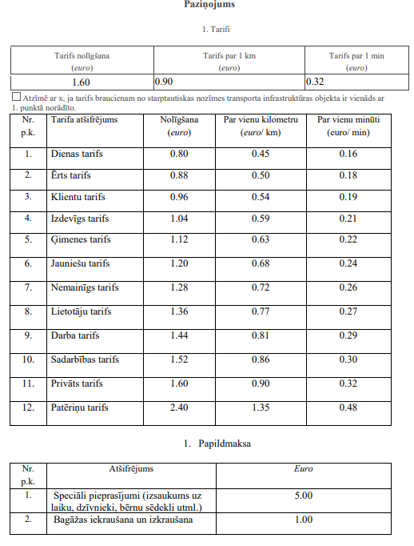
51 | SIA AUTOMILEN | 40203337655 | JUR-2023/4.2-20.2/650 | Lēmums izsniegt 30.05.2023 | 02.06.2023 - 01.06.2027 |  | 
52 | AKSEL SIA | 40203005996 | JUR-2023/4.2-20.2/651 | Lēmums izsniegt 13.06.2023 | 15.06.2023-14.06.2027 |  | 
53 | AGcomforts IK | 40002195666 | JUR-2023/4.2-20.2/652 | Lēmums izsniegt 13.06.2023 | 15.06.2023-14.06.2027 |  | 
54 | Rock & Roll IK | 40002203003 | JUR-2023/4.2-20.2/653 | Lēmums izsniegt 13.06.2023 | 15.06.2023-14.06.2027 |  | 
55 | Taxipluss1 | 40203486825 | JUR-2023/4.2-20.2/654 | Lēmums izsniegt 13.06.2023 | 15.06.2023-14.06.2027 |  | 
56 | BOSE SIA | 40203436754 | JUR-2023/4.2-20.2/655 | Lēmums izsniegt 13.06.2023 | 15.06.2023-14.06.2027 |  | 
57 | Asia Technics Group | 50103179351 | JUR-2023/4.2-20.2/658 | 2023-07-31 | 01.08.2023 - 31.07.2027 |  |  
58 | APPLE T | 40203489499 | JUR-2023/4.2-20.2/659 | 2023-07-31 | 01.08.2023 - 31.07.2027 |  | 
59 | STAS | 40203348428 | JUR-2023/4.2-20.2/660 | 2023-08-07 | 08.08.2023 - 07.08.2027 |  | 
60 | WolfPack 14 | 40203463697 | JUR-2023/4.2-20.2/661 | 2023-08-07 | 08.08.2023 - 07.08.2027 |  | 
61 | Feuerblume | 40203501946 | JUR-2023/4.2-20.2/663 | 2023-09-19 | 20.09.2027 - 19.09.2027 |  |  
62 | Taxi grupa | 40203506981 | JUR-2023/4.2-20.2/664 | 2023-10-05 | 06.10.2023 - 05.10.2027
63 | Owl taxi 60 | 40203506939 | JUR-2023/4.2-20.2/665 | 2023-10-05 | 06.10.2023 - 05.10.2027
64 | LUBBOCK REAL ESTATE | 40103320987 | JUR-2023/4.2-20.2/666 | 2023-10-05 | 06.10.2023 - 05.10.2027
65 | GPTAX | 40203510760 | JUR-2023/4.2-20.2/667 | 2023-10-05 | 06.10.2023 - 05.10.2027
66 | BAIR | 40203464546 | JUR-2023/4.2-20.2/668 | 2023-10-19 | 20.10.2023-19.10.2027
67 | KAMA15 | 40203477752 | JUR-2023/4.2-20.2/669 | 2023-10-19 | 20.10.2023-19.10.2027
68 | KP Lines | 40203514550 | JUR-2023/4.2-20.2/670 | 2023-10-19 | 20.10.2023-19.10.2027
69 | Transfer PRO | 40203258016 | JUR-2023/4.2-20.2/671 | 2023-10-19 | 20.10.2023-19.10.2027
70 | Ptrans | 40203514334 | JUR-2023/4.2-20.2/672 | 2023-10-19 | 20.10.2023-19.10.2027
71 | DISTAR SIA | 40203475287 | JUR-2023/4.2-20.2/673 | 2023-11-22 | 23.11.2023-22.11.2027
72 | TU 27 SIA | 40103733148 | JUR-2023/4.2-20.2/674 | 2023-11-22 | 23.11.2023-22.11.2027
73 | ODESSA SIA | 40203518904 | JUR-2023/4.2-20.2/675 | 2023-12-07 | 13.12.2023-12.12.2027
74 | AB1988 | 40203502053 | JUR-2023/4.2-20.2/676 | 2023-12-21 | 22.12.2023-21.12.2027
75 | Projekts Taxi | 44103131684 | JUR-2023/4.2-20.2/677 | 2023-12-21 | 22.01.2024-21.01.2028
76 | LINLONA | 40203513432 | JUR-2023/4.2-20.2/678 | 2024-01-19 | 22.01.2024-21.01.2028 |  | 
77 | KM Taxi 28 | 40203531917 | JUR-2023/4.2-20.2/679 | 2024-01-19 | 22.01.2024-21.01.2028 |  | 
78 | Ripo Ratiņ IK | 40002206029 | JUR-2023/4.2-20.2/680 | 2024-01-25 | 27.01.2024-26.01.2028 |  | 
79 | BP Taxi SIA | 42103092302 | JUR-2023/4.2-20.2/681 | 2024-01-25 | 27.01.2024-26.01.2028 |  | 
80 | BTAX SIA | 40203304993 | JUR-2023/4.2-20.2/682 | 2024-01-25 | 27.01.2024-26.01.2028 |  | 
81 | XVIP SIA | 40203534468 | JUR-2023/4.2-20.2/683 | 2024-01-25 | 27.01.2024-26.01.2028 |  | 
82 | AGGA&NK | 40203534133 | JUR-2023/4.2-20.2/684 | 2024-01-25 | 27.01.2024-26.01.2028 |  | 
83 | SIA JU PRA 2 | 40203533956 | JUR-2023/4.2-20.2/685 | 2024-01-25 | 06.02.2024 - 05.02.2028 |  |  
84 | PRA JU 1 | 40203427107 | JUR-2023/4.2-20.2/686 | 2024-02-02 | 06.02.2024 - 05.02.2028 |  |  
85 | TLV55 | 40203373336 | JUR-2023/4.2-20.2/687 | 2024-02-02 | 06.02.2024 - 05.02.2028 |  | 
86 | STAR EXPRESS 1 | 40203480771 | JUR-2023/4.2-20.2/688 | 2024-02-02 | 06.02.2024 - 05.02.2028 |  | 
87 | StarExpress 2 | 40203480729 | JUR-2023/4.2-20.2/689 | 2024-02-02 | 06.02.2024 - 05.02.2028 |  | 
88 | StarExpress 3 | 40203480748 | JUR-2023/4.2-20.2/690 | 2024-02-02 | 06.02.2024 - 05.02.2028 |  | 
89 | StarExpress 5 | 40203480822 | JUR-2023/4.2-20.2/691 | 2024-02-02 | 06.02.2024 - 05.02.2028 |  | 
90 | StarExpress 6 | 40203480841 | JUR-2023/4.2-20.2/692 | 2024-02-02 | 06.02.2024 - 05.02.2028 |  | 
91 | StarExpress 7 | 40203480790 | JUR-2023/4.2-20.2/693 | 2024-02-02 | 06.02.2024 - 05.02.2028 |  | 
92 | StarExpress 8 | 40203480894 | JUR-2023/4.2-20.2/694 | 2024-02-02 | 06.02.2024 - 05.02.2028 |  | 
93 | StarExpress 9 | 40203480767 | JUR-2023/4.2-20.2/695 | 2024-02-02 | 06.02.2024 - 05.02.2028 |  | 
94 | StarExpress 10 | 40203480964 | JUR-2023/4.2-20.2/696 | 2024-02-02 | 06.02.2024 - 05.02.2028 |  | 
95 | StarExpress 11 | 40203486420 | JUR-2023/4.2-20.2/697 | 2024-02-02 | 06.02.2024 - 05.02.2028 |  | 
96 | StarExpress 12 | 40203486365 | JUR-2023/4.2-20.2/698 | 2024-02-02 | 06.02.2024 - 05.02.2028 |  | 
97 | StarExpress 13 | 50203486121 | JUR-2023/4.2-20.2/699 | 2024-02-02 | 06.02.2024 - 05.02.2028 |  | 
98 | StarExpress 14 | 40203486223 | JUR-2023/4.2-20.2/700 | 2024-02-02 | 06.02.2024 - 05.02.2028 |  | 
99 | StarExpress 15 | 40203486308 | JUR-2023/4.2-20.2/701 | 2024-02-02 | 06.02.2024 - 05.02.2028 |  | 
100 | StarExpress 16 | 40203483725 | JUR-2023/4.2-20.2/702 | 2024-02-02 | 06.02.2024 - 05.02.2028 |  | 
101 | StarExpress17 | 50203484421 | JUR-2023/4.2-20.2/703 | 2024-02-02 | 06.02.2024 - 05.02.2028 |  | 
102 | StarExpress 19 | 50203483731 | JUR-2023/4.2-20.2/704 | 2024-02-02 | 06.02.2024 - 05.02.2028 |  | 
103 | StarExpress 21 | 40203483960 | JUR-2023/4.2-20.2/705 | 2024-02-02 | 06.02.2024 - 05.02.2028 |  | 
104 | StarExpress 22 | 40203484010 | JUR-2023/4.2-20.2/706 | 2024-02-02 | 06.02.2024 - 05.02.2028 |  | 
105 | StarExpress 23 | 40203484472 | JUR-2023/4.2-20.2/707 | 2024-02-02 | 06.02.2024 - 05.02.2028 |  | 
106 | StarExpress 4 | 40203480803 | JUR-2023/4.2-20.2/708 | 2024-02-02 | 06.02.2024 - 05.02.2028 |  | 
107 | KROPKA | 40203291383 | JUR-2023/4.2-20.2/709 | 2024-02-22 | 23.02.2024-22.02.2028 |  | 
108 | Ravy SIA | 40203538883 | JUR-2023/4.2-20.2/710 | 2024-02-22 | 23.02.2024-22.02.2028 |  | 
109 | LinTaxi | 40203523197 | JUR-2023/4.2-20.2/711 | 2024-02-22 | 23.02.2024-22.02.2028 |  | 
110 | AT 73 | 40203538239 | JUR-2023/4.2-20.2/712 | 2024-02-22 | 23.02.2024-22.02.2028 |  | 
111 | AV TAXI | 40203524351 | JUR-2023/4.2-20.2/713 | 2024-03-08 | 12.03.2024-11.03.2028 |  | 
112 | PO | 40203538991 | JUR-2023/4.2-20.2/714 | 2024-03-08 | 12.03.2024-11.03.2028 |  | 
113 | Welfare GI | 40203528758 | JUR-2023/4.2-20.2/715 | 2024-03-20 | 21.03.2024-20.03.2028 |  | 
114 | 2BO | 40002208123 | JUR-2023/4.2-20.2/716 | 03.04.2024 | 04.04.2024-03.04.2028 |  | 
115 | WolfPack 19 | 40203528796 | JUR-2023/4.2-20.2/717 | 2024-04-12 | 16.04.2024-15.04.2028 |  | 
116 | O.KRAVA 3 | 40203436415 | JUR-2023/4.2-20.2/718 | 2024-04-12 | 16.04.2024-15.04.2028 |  | 
117 | Aureol SIA | 40203533180 | JUR-2023/4.2-20.2/719 | 2024-05-07 | 08.05.2024 - 07.05.2028 |  | 
118 | MAXGO SIA | 40203474258 | JUR-2023/4.2-20.2/720 | 2024-05-07 | 08.05.2024 - 07.05.2028 |  | 
119 | RX CAUNE IK | 40002182055 | JUR-2023/4.2-20.2/721 | 2024-06-03 | 04.06.2024 - 03.06.2028 |  |  
120 | TAKCOH SIA | 40203555949 | JUR-2023/4.2-20.2/722 | 2024-06-03 | 04.06.2024 - 03.06.2028 |  | 
121 | A.S.DJ SIA | 40203515113 | JUR-2023/4.2-20.2/723 | 2024-06-03 | 04.06.2024 - 03.06.2028 |  | 
122 | LINA5 SIA | 40203544678 | JUR-2023/4.2-20.2/724 | 2024-06-03 | 04.06.2024 - 03.06.2028 |  | 
123 | TRANSFERS 24 SIA | 40203318743 | JUR-2023/4.2-20.2/725 | 2024-06-03 | 03.06.2024 - 03.06.2028 |  | 
124 | Gvozdika SIA | 40203522755 | JUR-2023/4.2-20.2/726 | 2024-06-03 | 04.06.2024 - 03.06.2028 |  | 
125 | HOME T SIA | 40203430319 | JUR-2023/4.2-20.2/727 | 2024-06-03 | 04.06.2024 - 03.06.2028 |  | 
126 | TOMA 1 SIA | 40203499868 | JUR-2023/4.2-20.2/728 | 2024-06-07 | 08.06.2024 - 07.06.2028 |  |  
127 | MAUTO1 SIA | 40103576003 | JUR-2023/4.2-20.2/729 | 2024-06-07 | 08.06.2024 - 07.06.2028 |  | 
128 | VM2585 SIA | 40203542412 | JUR-2023/4.2-20.2/730 | 2024-06-07 | 08.06.2024 - 07.06.2028 |  | 
129 | CITY TRANSFERS SIA | 44103142936 | JUR-2023/4.2-20.2/731 | 2024-06-07 | 08.06.2024 - 07.06.2028 |  | 
130 | TAXI ES SIA | 40203558818 | JUR-2023/4.2-20.2/733 | 2024-06-07 | 08.06.2024 - 07.06.2028 |  | 
131 | MUGAMBO SIA | 40203550072 | JUR-2023/4.2-20.2/732 | 2024-06-07 | 08.06.2024 - 07.06.2028 |  | 
132 | IZZI286 SIA | 40203567543 | JUR-2023/4.2-20.2/734 | 21.06.2024 | 22.06.2024 - 21.06.2028 |  | 
133 | TPR SIA | 40203557367 | JUR-2023/4.2-20.2/735 | 2024-07-17 | 18.07.2024 - 17.07.2028 |  | 
134 | VXTAXI SIA | 40203548947 | JUR-2023/4.2-20.2/736 | 2024-07-17 | 18.07.2024 - 17.07.2028 |  | 
135 | ZZZ33 SIA | 40203571534 | JUR-2023/4.2-20.2/737 | 2024-07-17 | 18.07.2024 - 17.07.2028 |  | 
136 | 2202 SIA | 40203517877 | JUR-2023/4.2-20.2/738 | 2024-07-17 | 18.07.2024 - 17.07.2028 |  | 
137 | WOODSTREAM SIA | 40103512750 | JUR-2023/4.2-20.2/739 | 2024-07-17 | 18.07.2024 - 17.07.2028 |  | 
138 | REVALTS SIA | 40203220357 | JUR-2023/4.2-20.2/741 | 2024-08-06 | 07.08.2024-06.08.2028 |  | 
139 | SIA ILED TAXI | 50203573471 | JUR-2023/4.2-20.2/740 | 2024-08-06 | 07.08.2024 -06.08.2028
140 |  | 44103148271 | JUR-2023/4.2-20.2/742 | 2024-08-19 | 20.08.2024 - 19.08.2028
141 | SIA "Liandr" | 40203519971 | JUR-2023/4.2-20.2/743 | 2024-08-19 | 20.08.2024 - 19.08.2028
142 | AGcomforts 86 SIA | 40203583181 | JUR-2023/4.2-20.2/745 | 2024-09-05 | 07.09.2024-06.09.2028 |  | 
143 | CHIVAVA SIA | 40203508427 | JUR-2023/4.2-20.2/744 | 2024-09-05 | 07.09.2024-06.09.2028 |  | 
144 | TX369 IK | 40002216154 | JUR-2023/4.2-20.2/746 | 2024-09-04 | 08.10.2024-07.10.2028
145 | SIA AB-KI | 40203585089 | JUR-2023/4.2-20.2/747 | 2024-09-04 | 08.10.2024-07.10.2028 |  |  
146 | DG14 SIA | 40103696513 | JUR-2023/4.2-20.2/748 | 2024-10-31 | 01.11.2024-31.10.2028
147 | Algani Group SIA | 40203468603 | JUR-2023/4.2-20.2/749 | 2024-10-31 | 01.11.2024-31.10.2028
148 | SIA "Louis XIV" | 40003644727 | JUR-2023/4.2-20.2/750 | 03.12.2024. | 04.12.2024.-03.12.2028.
149 | SIA "KM Taxi 3" | 40203612940 | JUR-2023/4.5-28.2/751 | 08.01.2025. | 09.01.2025.-08.01.2029. |  |  | Mainīts nosaukums 10.01.2025.
150 | SIA "Taxel" | 50203026631 | JUR-2023/4.5-28.2/752 | 08.01.2025. | 09.01.2025.-08.01.2029.
151 | SIA "ZTRANS" | 40203261711 | JUR-2023/4.5-28.2/753 | 08.01.2025. | 09.01.2025.-08.01.2029.
152 | SIA "KAK NI KAK" | 40203497405 | JUR-2023/4.5-28.2/754 | 24.04.2025. | 25.04.2025.-24.04.2029.
153 | Sia "Cēsu smeķis" | 40203582932 | JUR-2023/4.5-28.2/755 | 24.04.2025. | 25.04.2025.-24.04.2029.
154 | SIA "RED CAB" | 40203139758 | JUR-2023/4.5-28.2/758 | 29.05.2025. | 30.05.2025.-30.05.2029. |  | 
155 | SIA "AVVA77" | 40203578000 | JUR-2023/4.5-28.2/757 | 29.05.2025. | 30.05.2025.-30.05.2029. |  | 
156 | SIA “SV CARGO” | 44103133492 | JUR-2023/4.5-28.2/759 | 2025-06-25 | 28.06.2025- 27.062029
157 | SIA "LM1959" | 40203561362 | JUR-2023/4.5-28.2/760 | 2025-07-18 | 21.07.2029 -22.07.2029 |  | 
158 | SIA "KAK 2" | 50203386421 | JUR-2023/4.5-28.2/761 | 2025-07-18 | 21.07.2029 -22.07.2029 |  | 
159 | SIA "MBUS" | 40203331898 | JUR-2023/4.5-28.2/763 |  | 07.08.2025 -08.08.2029
160 | SIA "KU Š -6" | 40203458889 | JUR-2023/4.5-28.2/764 | 2025-08-29 | 01.09.2025 -02.09.2029
161 | SIA "VALD TAXI" | 40203647637 | JUR-2023/4.5-28.2/765 | 2025-09-17 | 17.09.2025-18.09.2029
162 | SIA "RIDEMASTER" | 40203588757 | JUR-2023/4.5-28.2/766 | 2025-11-04 | 01.11.2025 - 02.11.2029 |  | 
163 | SIA "BBCAB 3" | 40203671592 | JUR-2023/4.5-28.2/767 | 2025-10-30 | 01.11.2025 - 02.11.2029 |  | 
164 | SIA "BBACB 2" | 40203636046 | JUR-2023/4.5-28.2/768 | 2025-11-14 | 14.11.2025 - 15.11.2029 |  | 
165 | SIA "AVTO. DJ" | 40203365216 | JUR-2023/4.5-28.2/769 | 2025-12-04 | 02.12.2025-03.12.2029 |  | 
166 | SIA "EAO TAXI" | 40203574437 | JUR-2023/4.5-28.2/770 | 2026-01-30 | 30.01.2026-29.01.2030
167 | SIA "MAIRA" | 40203496861 | JUR-2023/4.5-28.2/773 | 2026-02-18 | 18.02.2026-17.02.2030 |  | 
168 | SIA "UBEL" | 40103256593 | JUR-2023/4.5-28.2/771 | 2026-02-18 | 18.02.2026-17.02.2030 |  | 
169 | IK "TESLA TAXI" | 40002226595 | JUR-2023/4.5-28.2/774 | 2026-03-03 | 03.03.2026-02.03.2030 |  | 
170 | SIA "TAXIBEE89" | 40203386129 | JUR-2023/4.5-28.2/778 | 2026-03-26 | 26.03.2026-25.03.2030
171 | SIA "NJ-RIDE" | 40203418871 | JUR-2023/4.5-28.2/777 | 2026-03-26 | 26.03.2026-25.03.2030
172 | IK "NAPOLI" | 40002226650 | JUR-2023/4.5-28.2/776 | 2026-03-26 | 26.03.2026-25.03.2030
173 | IK "Frēzija64" | 40002193839 | JUR-2023/4.5-28.2/775 | 2026-03-26 | 26.03.2026-25.03.2030
174 | IK "SasAna" | 40002212699 | JUR-2023/4.5-28.2/780 | 2026-04-30 | 30.04.2026-29.04.2030 |  | 
175 | SIA "TaxiBee" | 40103940245 | JUR-2023/4.5-28.2/781 | 2026-04-30 | 30.04.2026-29.04.2030 |  | 
176 | SIA "TU 14" | 40103766401 | JUR-2023/4.5-28.2/782 | 2026-04-30 | 30.04.2026-29.04.2030 |  | 
177 | SIA "PILSDRUVAS" | 40103664132 | JUR-2023/4.5-28.2/783 | 2026-04-30 | 30.04.2026-29.04.2030 |  | 
178 | SIA "Bbcab 4" | 40203724052 | JUR-2023/4.5-28.2/784 | 2026-04-30 | 30.04.2026-29.04.2030 |  | 
179 | SIA "RIVERNET" | 50203170151 | JUR-2023/4.5-28.2/785 | 2026-05-20 | 20.05.2026-19.05.2030 |  | 
180 | SIA "VADIM-M" | 40203344163 | JUR-2023/4.5-28.2/786 | 2026-05-20 | 20.05.2026-19.05.2030 |  | 
181 | IK "UV888" | 40002210429 | JUR-2023/4.5-28.2/788 | 2026-05-29 | 01.06.2026-31.05.2030
182 | SIA "VDA TAXI" | 40103659127 | JUR-2023/4.5-28.2/787 | 2026-05-29 | 01.06.2026-31.05.2030
183 | SIA "MARXO" | 50203711971 |  | 2026-06-05 | 05.06.2026-04.06.2030
184 | SIA "Red Cab CITY" | 43603089197 | JUR-2023/4.5-28.2/790 | 2026-06-05 | 05.06.2026-04.06.2030
185 | SIA "CityJet" | 40203756397 | JUR-2023/4.5-28.2/791 | 2026-07-01 | 01.07.2026-30.06.2030
186 | SIA "BBcab" | 40203566340 | JUR-2023/4.5-28.2/792 | 2026-07-15 | 16.07.2026-15.07.2030

